Info
Harjoituspäiväkirjan tarkoituksena on seurata kuukautiskierron vaiheiden ja endokriinisen järjestelmän vaikutusta harjoitteluun ja antaa pelaajalle tietoa oman kehon toiminnasta. Päiväkirjan avulla pelaaja voi seurata harjoittelun kuormitusta/liikuntaa päivä-, viikko- ja kuukausitasolla. Tiedot voidaan jakaa valmentajan kanssa ja antaa tietoa harjoituskuormituksesta ja mahdollistaa pelaajalle henkilökohtaisemman harjoitussuunnitelman tekemisen.
Kuinka käytät harjoituspäiväkirjaa
Katso esimerkkisivu.
Merkitse harjoituksen päivämäärä ja kesto.
Merkitse teema. Koostuiko harjoitus esimerkiksi oheisharjoittelusta, lajikohtaisesta harjoittelusta, pelistä jne. Katso eri harjoitusesimerkkejä viereisestä taulukosta.
Merkitse RPE-arvo. Miltä tuntuu harjoituksen aikana ja sen jälkeen? Katso RPE-asteikko ja arvot viereisestä taulukossa.
Merkitse kuukautiskierron vaihe. Katso vaiheet viereisessä taulukossa. Voit myös hyödyntää sovelluksia, kuten FitrWoman, Flo & Clue, kuukautiskierron seurantaan.
Onko harjoituksesta vielä jotain lisättävää? Voit lisätä sen kommenttikenttään.
Viikon lopussa arvioidaan viikon kokonaisrasitusta. Merkitse RPE-arvo, jonka arvioit kohdassa "Viikon treeni yhteensä".
Merkitse kuukauden lopussa kuukauden sivun alareunassa olevaan taulukkoon kuukauden harjoitusten määrä ja tunnit.
Harjoituspäiväkirja |  | KÄYTTÖÄ TUKEVAT MATERIAALIT
 | 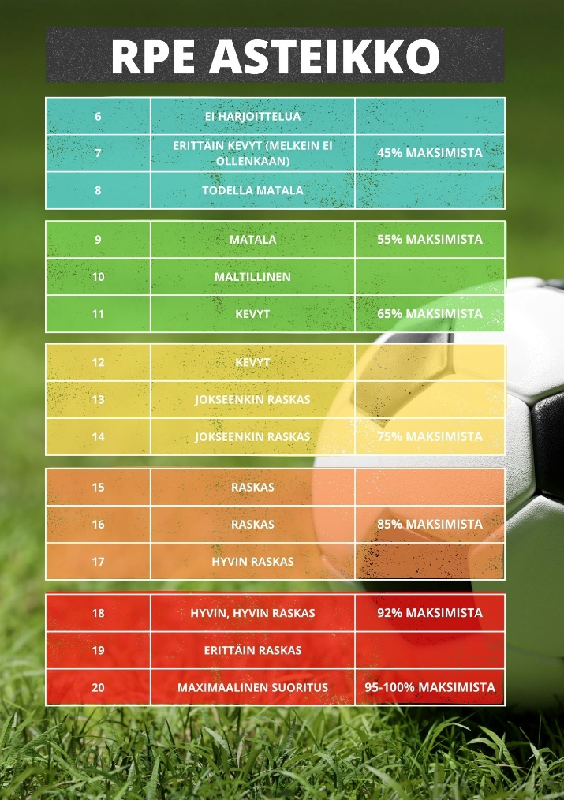 | 